Param
ARBRE TRINOMINAL OPTION PRICING

MARKET |  |  | OPTION |  |  | ARBRE |  | AFFICHAGE |  | OPTIMISATION
Spot | 100.00 |  | Prix d'Exercice | 98.00 |  | Date de pricing | 2025-09-01 | Arbre Stock Price | Non | Pruning | Non
Volatilité | 30.00% |  | Maturité | 2026-09-01 |  | Nombre de pas | 56 | Arbre Option Price | Non | Seuil | 1.00E-07
Taux | 5.00% |  | Call/Put | Call |  | Δt | 0.017857142857 | Arbre Probabilités | Non
Dividende (discret) | 0 |  | Exercice | EU |  | Alpha | 1.0719040012
Div Yield (rho = dividende /spot) | 0.00%
Taux croissance de div (lambda) | 0.00%
Date Dividende

METHODE DE PRICING |  |  | RESULTAT
Méthode | Backward |  |  | Arbre | Black - Scholes
Langage | Python |  | Prix d'option | 13.0818
 |  |  | Temps du calcul | 1.442242
 |  |  | Erreur Tree < | 0.0098 | EUR

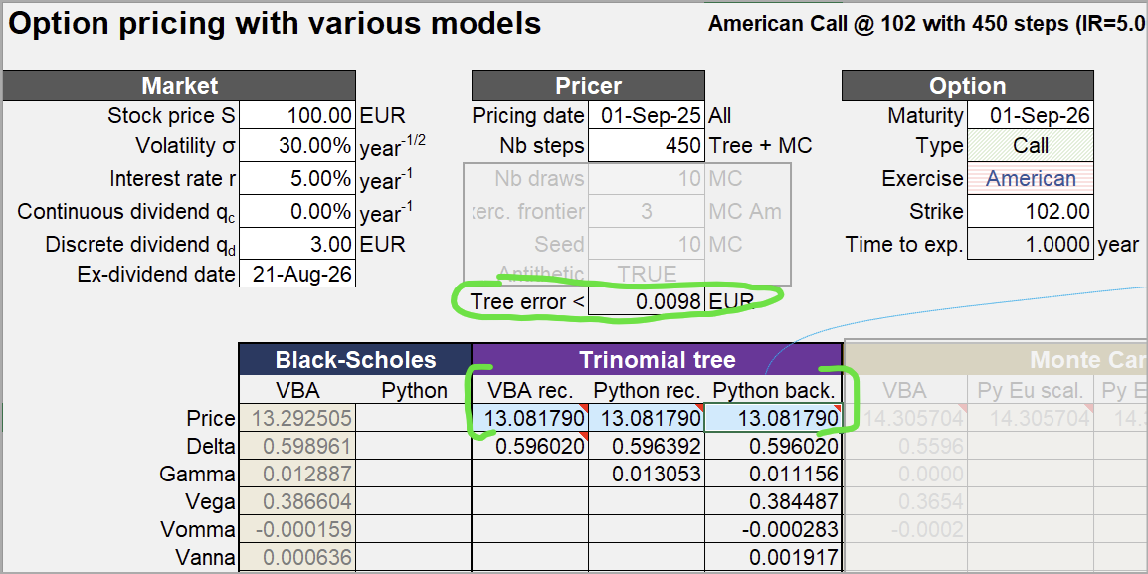

 |  |  |  |  |  |  | s

Paramètre "modèle" :

ARBRE TRINOMINAL OPTION PRICING

MARKET |  |  | OPTION |  |  | ARBRE |  | AFFICHAGE |  | OPTIMISATION
Spot | 100.00 |  | Prix d'Exercice | 102.00 |  | Date de pricing | 2025-09-01 | Arbre Stock Price | Non | Pruning | Oui
Volatilité | 30.00% |  | Maturité | 2026-09-01 |  | Nombre de pas | 450 | Arbre Option Price | Non | Seuil | 1.00E-07
Taux | 5.00% |  | Call/Put | Call |  | Δt | 0.017857142857 | Arbre Probabilités | Non
Dividende (discret) | 3 |  | Exercice | US |  | Alpha | 1.0719040012
Div Yield (rho = dividende /spot) | 0.00%
Taux croissance de div (lambda) | 0.00%
Date Dividende | 2026-08-21

Exemple Arbre à deux pas :

ARBRE TRINOMINAL OPTION PRICING

MARKET |  |  | OPTION |  |  | ARBRE |  | AFFICHAGE |  | OPTIMISATION
Spot | 100.00 |  | Prix d'Exercice | 102.00 |  | Date de pricing | 2025-09-17 | Arbre Stock Price | Oui | Pruning | Oui
Volatilité | 20.00% |  | Maturité | 2026-09-17 |  | Nombre de pas | 2 | Arbre Option Price | Non | Seuil | 1.00E-07
Taux | 3.00% |  | Call/Put | Call |  | Δt | 0.017857142857 | Arbre Probabilités | Non
Dividende (discret) | 0 |  | Exercice | EU |  | Alpha | 1.0719040012
Div Yield (rho = dividende /spot) | 0.00%
Taux croissance de div (lambda) | 0.00%
Date Dividende | 2026-08-21

Arbre correct :

t0 | t1 | t2
 |  | 168.18560051
 | 129.68639116 | 131.64634997
100 | 101.51130646 | 103.0454534
 | 79.457414519 | 80.658259559
 |  | 63.13480722

Test Convergence
TEST CONVERGENCE : PYTHON vs VBA

Convergence des prix (Tree vs Black-Scholes)
VBA |  |  |  |  | PYTHON
N | Prix Tree | Prix BS | (Tree - BS) * N | Tree Error | N | Prix Tree | Prix BS | (Tree - BS) x N | Tree Error | N | (Tree - BS) x N | N | Tree Error
1 | 13.996287076 | 15.220579923 | -1.2242928465 | 5.0738420634 | 1 | 13.996287076 | 15.220579923 | -1.2242928465 | 5.0738420634 | 1 | -1.2242928465 | 1 | 5.0738420634
2 | 14.905013582 | 15.220579923 | -0.63113268257 | 2.3589062303 | 2 | 14.905013582 | 15.220579923 | -0.63113268257 | 2.3589062303 | 2 | -0.63113268257 | 2 | 2.3589062303
3 | 15.191832303 | 15.220579923 | -0.086242858622 | 1.5349831461 | 3 | 15.191832303 | 15.220579923 | -0.086242858622 | 1.5349831461 | 3 | -0.086242858622 | 3 | 1.5349831461
4 | 15.298562863 | 15.220579923 | 0.3119317611 | 1.1373916214 | 4 | 15.298562863 | 15.220579923 | 0.3119317611 | 1.1373916214 | 4 | 0.3119317611 | 4 | 1.1373916214
5 | 15.34094254 | 15.220579923 | 0.60181308355 | 0.90333342199 | 5 | 15.34094254 | 15.220579923 | 0.60181308355 | 0.90333342199 | 5 | 0.60181308355 | 5 | 0.90333342199
6 | 15.356972802 | 15.220579923 | 0.81835727498 | 0.74914511387 | 6 | 15.356972802 | 15.220579923 | 0.81835727498 | 0.74914511387 | 6 | 0.81835727498 | 6 | 0.74914511387
7 | 15.361074762 | 15.220579923 | 0.98346387723 | 0.63990975604 | 7 | 15.361074762 | 15.220579923 | 0.98346387723 | 0.63990975604 | 7 | 0.98346387723 | 7 | 0.63990975604
8 | 15.359381807 | 15.220579923 | 1.1104150748 | 0.55847221479 | 8 | 15.359381807 | 15.220579923 | 1.1104150748 | 0.55847221479 | 8 | 1.1104150748 | 8 | 0.55847221479
9 | 15.354758374 | 15.220579923 | 1.2076060573 | 0.49542046995 | 9 | 15.354758374 | 15.220579923 | 1.2076060573 | 0.49542046995 | 9 | 1.2076060573 | 9 | 0.49542046995
10 | 15.348646449 | 15.220579923 | 1.2806652661 | 0.44516028923 | 10 | 15.348646449 | 15.220579923 | 1.2806652661 | 0.44516028923 | 10 | 1.2806652661 | 10 | 0.44516028923
11 | 15.341814735 | 15.220579923 | 1.3335829301 | 0.40415783019 | 11 | 15.341814735 | 15.220579923 | 1.3335829301 | 0.40415783019 | 11 | 1.3335829301 | 11 | 0.40415783019
12 | 15.334690027 | 15.220579923 | 1.3693212562 | 0.3700711051 | 12 | 15.334690027 | 15.220579923 | 1.3693212562 | 0.3700711051 | 12 | 1.3693212562 | 12 | 0.3700711051
13 | 15.327515317 | 15.220579923 | 1.3901601209 | 0.34128660957 | 13 | 15.327515317 | 15.220579923 | 1.3901601209 | 0.34128660957 | 13 | 1.3901601209 | 13 | 0.34128660957
14 | 15.320430227 | 15.220579923 | 1.3979042529 | 0.3166565256 | 14 | 15.320430227 | 15.220579923 | 1.3979042529 | 0.3166565256 | 14 | 1.3979042529 | 14 | 0.3166565256
15 | 15.313514213 | 15.220579923 | 1.3940143586 | 0.29534202791 | 15 | 15.313514213 | 15.220579923 | 1.3940143586 | 0.29534202791 | 15 | 1.3940143586 | 15 | 0.29534202791
16 | 15.306810808 | 15.220579923 | 1.3796941616 | 0.27671586786 | 16 | 15.306810808 | 15.220579923 | 1.3796941616 | 0.27671586786 | 16 | 1.3796941616 | 16 | 0.27671586786
17 | 15.300341718 | 15.220579923 | 1.3559505132 | 0.260299625 | 17 | 15.300341718 | 15.220579923 | 1.3559505132 | 0.260299625 | 17 | 1.3559505132 | 17 | 0.260299625
18 | 15.294115271 | 15.220579923 | 1.3236362763 | 0.2457220392 | 18 | 15.294115271 | 15.220579923 | 1.3236362763 | 0.2457220392 | 18 | 1.3236362763 | 18 | 0.2457220392
19 | 15.288131594 | 15.220579923 | 1.2834817479 | 0.23269059915 | 19 | 15.288131594 | 15.220579923 | 1.2834817479 | 0.23269059915 | 19 | 1.2834817479 | 19 | 0.23269059915
20 | 15.282385833 | 15.220579923 | 1.2361182037 | 0.2209717148 | 20 | 15.282385833 | 15.220579923 | 1.2361182037 | 0.2209717148 | 20 | 1.2361182037 | 20 | 0.2209717148
21 | 15.276870203 | 15.220579923 | 1.1820958776 | 0.21037659313 | 21 | 15.276870203 | 15.220579923 | 1.1820958776 | 0.21037659313 | 21 | 1.1820958776 | 21 | 0.21037659313
22 | 15.271575283 | 15.220579923 | 1.1218979186 | 0.20075099091 | 22 | 15.271575283 | 15.220579923 | 1.1218979186 | 0.20075099091 | 22 | 1.1218979186 | 22 | 0.20075099091
23 | 15.266490852 | 15.220579923 | 1.0559513809 | 0.19196765719 | 23 | 15.266490852 | 15.220579923 | 1.0559513809 | 0.19196765719 | 23 | 1.0559513809 | 23 | 0.19196765719
24 | 15.261606422 | 15.220579923 | 0.98463598921 | 0.18392067639 | 24 | 15.261606422 | 15.220579923 | 0.98463598921 | 0.18392067639 | 24 | 0.98463598921 | 24 | 0.18392067639
25 | 15.256911571 | 15.220579923 | 0.90829120856 | 0.17652117678 | 25 | 15.256911571 | 15.220579923 | 0.90829120856 | 0.17652117678 | 25 | 0.90829120856 | 25 | 0.17652117678
26 | 15.252396154 | 15.220579923 | 0.82722200522 | 0.16969403479 | 26 | 15.252396154 | 15.220579923 | 0.82722200522 | 0.16969403479 | 26 | 0.82722200522 | 26 | 0.16969403479
27 | 15.248050426 | 15.220579923 | 0.74170358492 | 0.16337531551 | 27 | 15.248050426 | 15.220579923 | 0.74170358492 | 0.16337531551 | 27 | 0.74170358492 | 27 | 0.16337531551
28 | 15.243865113 | 15.220579923 | 0.65198532226 | 0.1575102645 | 28 | 15.243865113 | 15.220579923 | 0.65198532226 | 0.1575102645 | 28 | 0.65198532226 | 28 | 0.1575102645
29 | 15.239831442 | 15.220579923 | 0.55829404509 | 0.15205171711 | 29 | 15.239831442 | 15.220579923 | 0.55829404509 | 0.15205171711 | 29 | 0.55829404509 | 29 | 0.15205171711
30 | 15.235941149 | 15.220579923 | 0.46083679863 | 0.1469588275 | 30 | 15.235941149 | 15.220579923 | 0.46083679863 | 0.1469588275 | 30 | 0.46083679863 | 30 | 0.1469588275
31 | 15.232186477 | 15.220579923 | 0.35980318752 | 0.14219604469 | 31 | 15.232186477 | 15.220579923 | 0.35980318753 | 0.14219604469 | 31 | 0.35980318753 | 31 | 0.14219604469
32 | 15.228560153 | 15.220579923 | 0.25536737175 | 0.13773228161 | 32 | 15.228560153 | 15.220579923 | 0.25536737175 | 0.13773228161 | 32 | 0.25536737175 | 32 | 0.13773228161
33 | 15.225055371 | 15.220579923 | 0.14768977746 | 0.13354023573 | 33 | 15.225055371 | 15.220579923 | 0.14768977746 | 0.13354023573 | 33 | 0.14768977746 | 33 | 0.13354023573
(Tree - BS) * N
34 | 15.221665763 | 15.220579923 | 0.036918570958 | 0.1295958302 | 34 | 15.221665763 | 15.220579923 | 0.036918570958 | 0.1295958302 | 34 | 0.036918570958 | 34 | 0.1295958302
35 | 15.218385378 | 15.220579923 | -0.076809065248 | 0.12587775115 | 35 | 15.218385378 | 15.220579923 | -0.076809065248 | 0.12587775115 | 35 | -0.076809065248 | 35 | 0.12587775115
36 | 15.21520865 | 15.220579923 | -0.19336582248 | 0.12236706237 | 36 | 15.21520865 | 15.220579923 | -0.19336582248 | 0.12236706237 | 36 | -0.19336582248 | 36 | 0.12236706237
37 | 15.212130374 | 15.220579923 | -0.31263329654 | 0.1190468828 | 37 | 15.212130374 | 15.220579923 | -0.31263329654 | 0.1190468828 | 37 | -0.31263329654 | 37 | 0.1190468828
38 | 15.209145682 | 15.220579923 | -0.43450113758 | 0.11590211507 | 38 | 15.209145682 | 15.220579923 | -0.43450113758 | 0.11590211507 | 38 | -0.43450113758 | 38 | 0.11590211507
39 | 15.206250018 | 15.220579923 | -0.55886630182 | 0.11291921599 | 39 | 15.206250018 | 15.220579923 | -0.55886630182 | 0.11291921599 | 39 | -0.55886630182 | 39 | 0.11291921599
40 | 15.203439113 | 15.220579923 | -0.68563239039 | 0.11008600156 | 40 | 15.203439113 | 15.220579923 | -0.6856323904 | 0.11008600156 | 40 | -0.6856323904 | 40 | 0.11008600156
41 | 15.20070897 | 15.220579923 | -0.81470906342 | 0.10739148064 | 41 | 15.20070897 | 15.220579923 | -0.81470906342 | 0.10739148064 | 41 | -0.81470906342 | 41 | 0.10739148064
42 | 15.198055839 | 15.220579923 | -0.94601151898 | 0.10482571247 | 42 | 15.198055839 | 15.220579923 | -0.94601151898 | 0.10482571247 | 42 | -0.94601151898 | 42 | 0.10482571247
43 | 15.195476201 | 15.220579923 | -1.0794600283 | 0.10237968412 | 43 | 15.195476201 | 15.220579923 | -1.0794600283 | 0.10237968412 | 43 | -1.0794600283 | 43 | 0.10237968412
44 | 15.192966752 | 15.220579923 | -1.2149795203 | 0.10004520469 | 44 | 15.192966752 | 15.220579923 | -1.2149795203 | 0.10004520469 | 44 | -1.2149795203 | 44 | 0.10004520469
45 | 15.190524385 | 15.220579923 | -1.3524992083 | 0.097814813704 | 45 | 15.190524385 | 15.220579923 | -1.3524992083 | 0.097814813704 | 45 | -1.3524992083 | 45 | 0.097814813704
46 | 15.188146178 | 15.220579923 | -1.4919522555 | 0.095681701448 | 46 | 15.188146178 | 15.220579923 | -1.4919522555 | 0.095681701448 | 46 | -1.4919522555 | 46 | 0.095681701448
47 | 15.185829381 | 15.220579923 | -1.633275472 | 0.093639639548 | 47 | 15.185829381 | 15.220579923 | -1.633275472 | 0.093639639548 | 47 | -1.633275472 | 47 | 0.093639639548
48 | 15.183571401 | 15.220579923 | -1.776409042 | 0.091682920216 | 48 | 15.183571401 | 15.220579923 | -1.776409042 | 0.091682920216 | 48 | -1.776409042 | 48 | 0.091682920216
49 | 15.181369795 | 15.220579923 | -1.9212962769 | 0.089806302981 | 49 | 15.181369795 | 15.220579923 | -1.9212962769 | 0.089806302981 | 49 | -1.9212962769 | 49 | 0.089806302981
50 | 15.179222255 | 15.220579923 | -2.0678833903 | 0.08800496782 | 50 | 15.179222255 | 15.220579923 | -2.0678833903 | 0.08800496782 | 50 | -2.0678833903 | 50 | 0.08800496782
51 | 15.177126603 | 15.220579923 | -2.2161192938 | 0.086274473821 | 51 | 15.177126603 | 15.220579923 | -2.2161192938 | 0.086274473821 | 51 | -2.2161192938 | 51 | 0.086274473821
52 | 15.17508078 | 15.220579923 | -2.3659554118 | 0.084610722628 | 52 | 15.17508078 | 15.220579923 | -2.3659554118 | 0.084610722628 | 52 | -2.3659554118 | 52 | 0.084610722628
53 | 15.173082838 | 15.220579923 | -2.5173455105 | 0.083009926038 | 53 | 15.173082838 | 15.220579923 | -2.5173455105 | 0.083009926038 | 53 | -2.5173455105 | 53 | 0.083009926038
54 | 15.171130931 | 15.220579923 | -2.6702455437 | 0.081468577209 | 54 | 15.171130931 | 15.220579923 | -2.6702455437 | 0.081468577209 | 54 | -2.6702455437 | 54 | 0.081468577209
55 | 15.170416167 | 15.220579923 | -2.759006594 | 0.079983425007 | 55 | 15.170416167 | 15.220579923 | -2.759006594 | 0.079983425007 | 55 | -2.759006594 | 55 | 0.079983425007
56 | 15.173934463 | 15.220579923 | -2.6121457565 | 0.078551451124 | 56 | 15.173934463 | 15.220579923 | -2.6121457565 | 0.078551451124 | 56 | -2.6121457565 | 56 | 0.078551451124

Tree error (borne) en fonction de N

Test Vitesse
TEST VITESSE : AVEC / SANS PRUNING & VBA / PYTHON & RECURSIF / BACKWARD

 | Python Rec | VBA Rec | Python Back | VBA Back
 |  | 0
 |  | 0
 |  | 0.0078125
 |  | 0.0078125
 |  | 0.0078125
 |  | 0.0078125
 |  | 0.0078125
 |  | 0.0078125
 |  | 0.0078125
 |  | 0.0078125
 |  | 0.0078125
 |  | 0.0078125
 |  | 0.015625
 |  | 0.015625
 |  | 0.015625
 |  | 0.015625
 |  | 0.0234375
 |  | 0.03125
 |  | 0.0234375
20 | 3975.0667109 | 0.0390625 | 0.012820005417
 | Python Rec | VBA Rec | Python Back | VBA Back
 |  | 0
 |  | 0
 |  | 0.0078125
 |  | 0.0078125
 |  | 0.0078125
 |  | 0.0078125
 |  | 0.0078125
 |  | 0.0078125
 |  | 0.0078125
 |  | 0.0078125
 |  | 0.0078125
 |  | 0.0078125
 |  | 0.015625
 |  | 0.015625
 |  | 0.015625
 |  | 0.015625
 |  | 0.0234375
 |  | 0.03125
 |  | 0.0234375
20 | 3975.0667109 | 0.0390625 | 0.012820005417
 | Python Rec | VBA Rec | Python Back | VBA Back
20 | 3641.043066 |  | 0.015931129456
 | Python Rec | VBA Rec | Python Back | VBA Back
20 | 3641.043066 |  | 0.015931129456
 | SANS PRUNING |  |  |  |  | AVEC PRUNING
 | N | Python Rec | VBA Rec | Python Back | VBA Back | N | Python Rec | VBA Rec | Python Back | VBA Back
 |  |  | 0
 |  |  | 0
 |  |  | 0.0078125
 |  |  | 0.0078125
 |  |  | 0.0078125
 |  |  | 0.0078125
 |  |  | 0.0078125
 |  |  | 0.0078125
 |  |  | 0.0078125
 |  |  | 0.0078125
 |  |  | 0.0078125
 |  |  | 0.0078125
 |  |  | 0.015625
 |  |  | 0.015625
 |  |  | 0.015625
 |  |  | 0.015625
 |  |  | 0.0234375
 |  |  | 0.03125
 |  |  | 0.0234375
 | 20 | 3975.0667109 | 0.0390625 | 0.012820005417 |  | 20 | 3641.043066 |  | 0.015931129456
 |  |  | 0.0390625
 |  |  | 0.0390625
 |  |  | 0.0390625
 |  |  | 0.046875
 |  |  | 0.0546875
 |  |  | 0.0546875
 |  |  | 0.0546875
 |  |  | 0.0703125
 |  |  | 0.0703125
 |  |  | 0.078125
 |  |  | 0.078125
 |  |  | 0.0859375
 |  |  | 0.1015625
 |  |  | 0.1015625
 |  |  | 0.109375
 |  |  | 0.1171875
 |  |  | 0.125
 |  |  | 0.140625
 |  |  | 0.140625
 |  |  | 0.15625
 |  |  | 0.1640625
 |  |  | 0.171875
 |  |  | 0.1875
 |  |  | 0.1953125
 |  |  | 0.2109375
 |  |  | 0.2109375
 |  |  | 0.2265625
 |  |  | 0.2421875
 |  |  | 0.25
 |  |  | 0.265625
 |  |  | 0.28125
 |  |  | 0.296875
 |  |  | 0.3125
 |  |  | 0.390625
 |  |  | 0.3984375
 |  |  | 0.4140625

Test Sur Param
TEST SUR LES PARAMETRES

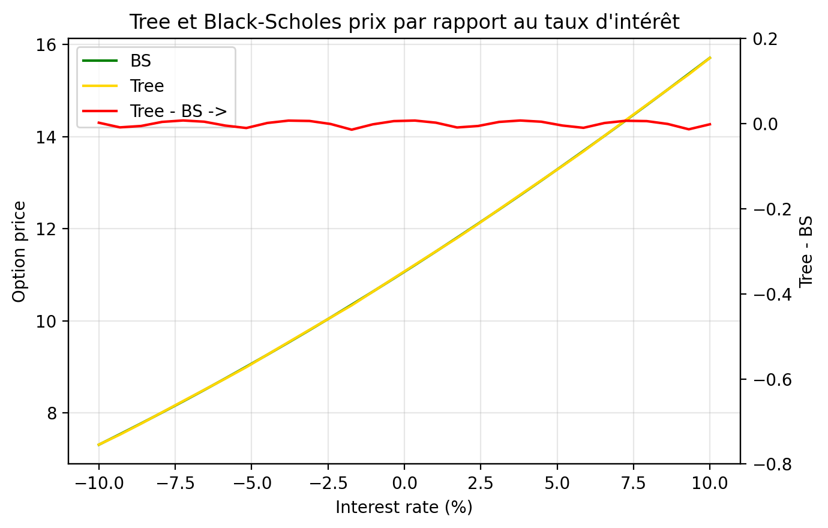
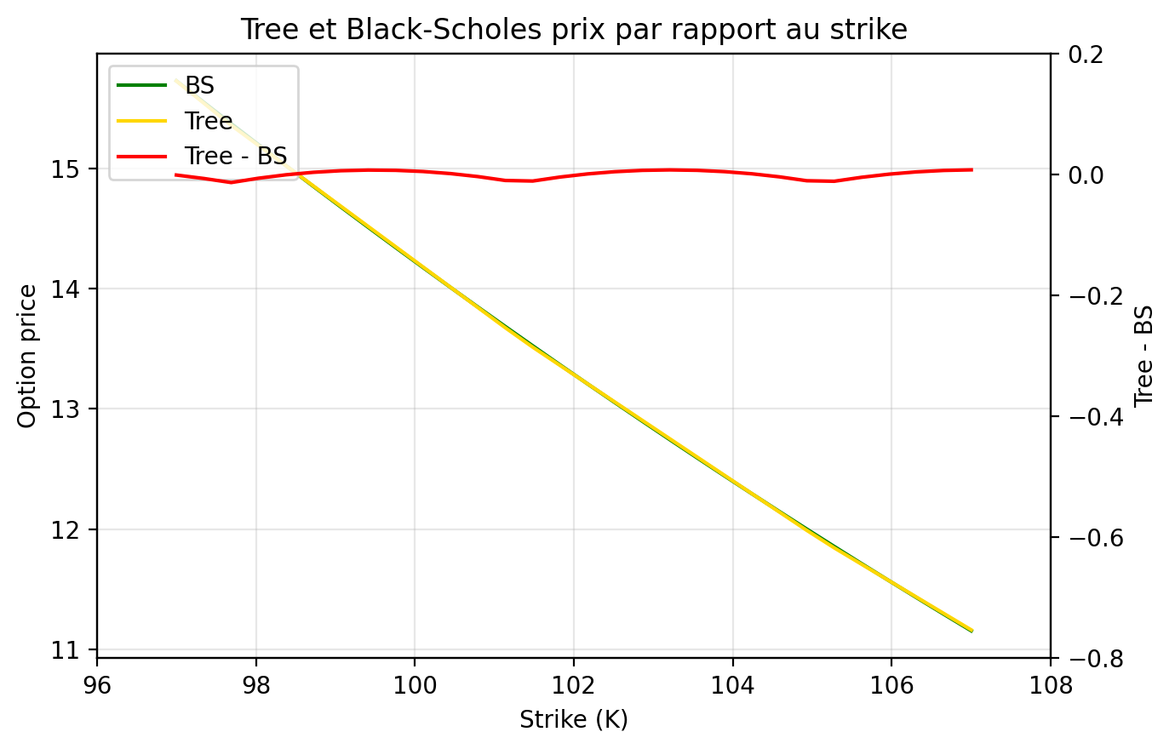
STRIKE |  |  |  | TAUX D'INTERET
Strike | BS | Tree | Tree - BS | Taux | BS | Tree | Tree - BS
97 | 15.729002551 | 15.727839941 | -0.0011626095931 | -0.1 | 7.305962795 | 7.3080605605 | 0.0020977655151
97.344827586 | 15.550326175 | 15.543453869 | -0.0068723058582 | -0.093103448276 | 7.5346450582 | 7.525838812 | -0.0088062462143
97.689655172 | 15.373186771 | 15.359606766 | -0.013580005058 | -0.086206896552 | 7.7678939201 | 7.7623053825 | -0.0055885375749
98.034482759 | 15.197580731 | 15.191175781 | -0.0064049501327 | -0.079310344828 | 8.0057083861 | 8.009737516 | 0.0040291298427
98.379310345 | 15.023504255 | 15.022744796 | -0.00075945940081 | -0.072413793103 | 8.2480843468 | 8.2554702516 | 0.0073859048025
98.724137931 | 14.850953358 | 14.854313811 | 0.0033604534102 | -0.065517241379 | 8.4950145564 | 8.4995152611 | 0.0045007047632
99.068965517 | 14.679923868 | 14.685882826 | 0.0059589577651 | -0.058620689655 | 8.7464886166 | 8.7418841361 | -0.0046044804914
99.413793103 | 14.510411438 | 14.517451841 | 0.0070404026952 | -0.051724137931 | 9.0024929655 | 8.9921522645 | -0.010340701026
99.75862069 | 14.342411543 | 14.349020856 | 0.0066093131581 | -0.044827586207 | 9.2630108715 | 9.2645445279 | 0.0015336564075
100.10344828 | 14.175919485 | 14.180589871 | 0.0046703863866 | -0.037931034483 | 9.5280224321 | 9.5350659639 | 0.0070435317533
100.44827586 | 14.010930398 | 14.012158886 | 0.0012284882293 | -0.031034482759 | 9.7975045786 | 9.8037294215 | 0.0062248429106
100.79310345 | 13.847439252 | 13.843727901 | -0.0037113505153 | -0.024137931034 | 10.071431085 | 10.070547662 | -0.00088342343272
101.13793103 | 13.685440854 | 13.675296916 | -0.010143937769 | -0.01724137931 | 10.349772584 | 10.335533358 | -0.014239225792
101.48275862 | 13.524929855 | 13.51385186 | -0.011077994741 | -0.010344827586 | 10.632496583 | 10.630777191 | -0.0017193917043
101.82758621 | 13.365900751 | 13.361442082 | -0.0044586690258 | -0.0034482758621 | 10.919567494 | 10.925460482 | 0.0058929881164
102.17241379 | 13.208347889 | 13.209032304 | 0.00068441538792 | 0.0034482758621 | 11.21094666 | 11.218119848 | 0.0071731872927
102.51724138 | 13.052265467 | 13.056622526 | 0.0043570590035 | 0.010344827586 | 11.506592393 | 11.508769189 | 0.0021767958902
102.86206897 | 12.897647543 | 12.904212748 | 0.0065652052757 | 0.01724137931 | 11.806460009 | 11.79742231 | -0.009037698597
103.20689655 | 12.744488033 | 12.75180297 | 0.0073149369644 | 0.024137931034 | 12.110501878 | 12.104913771 | -0.0055881069322
103.55172414 | 12.592780719 | 12.599393192 | 0.0066124724986 | 0.031034482759 | 12.418667471 | 12.42265533 | 0.0039878581506
103.89655172 | 12.442519252 | 12.446983414 | 0.0044641623535 | 0.037931034483 | 12.730903416 | 12.738214595 | 0.0073111796552
104.24137931 | 12.29369715 | 12.294573636 | 0.00087648544191 | 0.044827586207 | 13.047153553 | 13.051606557 | 0.004453004464
104.5862069 | 12.146307812 | 12.142163858 | -0.0041439544778 | 0.051724137931 | 13.367359001 | 13.3628461 | -0.0045129012529
104.93103448 | 12.000344512 | 11.98975408 | -0.010590432376 | 0.058620689655 | 13.691458225 | 13.681581031 | -0.009877193972
105.27586207 | 11.855800407 | 11.844346229 | -0.011454177927 | 0.065517241379 | 14.019387107 | 14.020829392 | 0.0014422851043
105.62068966 | 11.712668541 | 11.707784534 | -0.0048840064982 | 0.072413793103 | 14.351079019 | 14.357747748 | 0.0066687290468
105.96551724 | 11.570941845 | 11.571222839 | 0.00028099422696 | 0.079310344828 | 14.686464908 | 14.692352103 | 0.0058871953837
106.31034483 | 11.430613145 | 11.434661144 | 0.0040479990337 | 0.086206896552 | 15.025473372 | 15.02465835 | -0.00081502277658
106.65517241 | 11.291675162 | 11.298099449 | 0.0064242864303 | 0.093103448276 | 15.368030753 | 15.354682271 | -0.013348482243
107 | 11.154120518 | 11.161537754 | 0.0074172352127 | 0.1 | 15.714061222 | 15.712481795 | -0.0015794268729
VOLATILITE
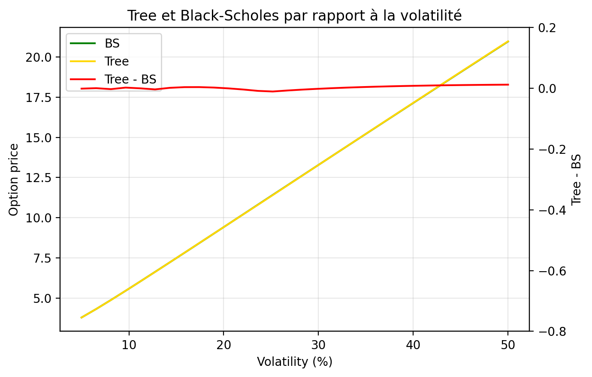
Volatility | BS | Tree | Tree - BS
0.05 | 3.796919521 | 3.7957173828 | -0.0012021381737
0.065517241379 | 4.3273098621 | 4.3276101795 | 0.00030031740198
0.081034482759 | 4.8864491462 | 4.8835837362 | -0.0028654100029
0.096551724138 | 5.4610103398 | 5.4632027016 | 0.0021923617488
0.11206896552 | 6.0446791403 | 6.0443986146 | -0.00028052571676
0.1275862069 | 6.6340932111 | 6.6303706265 | -0.0037225845491
0.14310344828 | 7.2272966044 | 7.2287340379 | 0.0014374335413
0.15862068966 | 7.8230698143 | 7.8267635372 | 0.0036937228331
0.17413793103 | 8.4206084477 | 8.4244245291 | 0.00381608145
0.18965517241 | 9.0193562781 | 9.0216824829 | 0.0023262047987
0.20517241379 | 9.6189127371 | 9.6185029381 | -0.00040979903635
0.22068965517 | 10.218978864 | 10.21485151 | -0.0041273539454
0.23620689655 | 10.8193243 | 10.810693897 | -0.0086304026245
0.25172413793 | 11.419766357 | 11.409105243 | -0.01066111482
0.26724137931 | 12.020156324 | 12.012824294 | -0.0073320298162
0.28275862069 | 12.62037023 | 12.615915464 | -0.0044547658719
0.29827586207 | 13.22030249 | 13.218343258 | -0.0019592317357
0.31379310345 | 13.819861412 | 13.8200723 | 0.0002108876451
0.32931034483 | 14.418965976 | 14.421067338 | 0.0021013611506
0.34482758621 | 15.017543476 | 15.02129325 | 0.0037497740295
0.36034482759 | 15.615527772 | 15.620715055 | 0.0051872828688
0.37586206897 | 16.212857974 | 16.219297912 | 0.006439937788
0.39137931034 | 16.809477439 | 16.817007131 | 0.0075296912977
0.40689655172 | 17.405333 | 17.413808177 | 0.0084751771904
0.4224137931 | 18.000374358 | 18.009666677 | 0.0092923183015
0.43793103448 | 18.594553619 | 18.604548424 | 0.0099948054873
0.45344827586 | 19.187824908 | 19.198419387 | 0.010594478508
0.46896551724 | 19.78014408 | 19.791245711 | 0.011101631508
0.48448275862 | 20.371468469 | 20.382993729 | 0.01152525993
0.5 | 20.961756701 | 20.973629962 | 0.011873261543

Greeks Strike
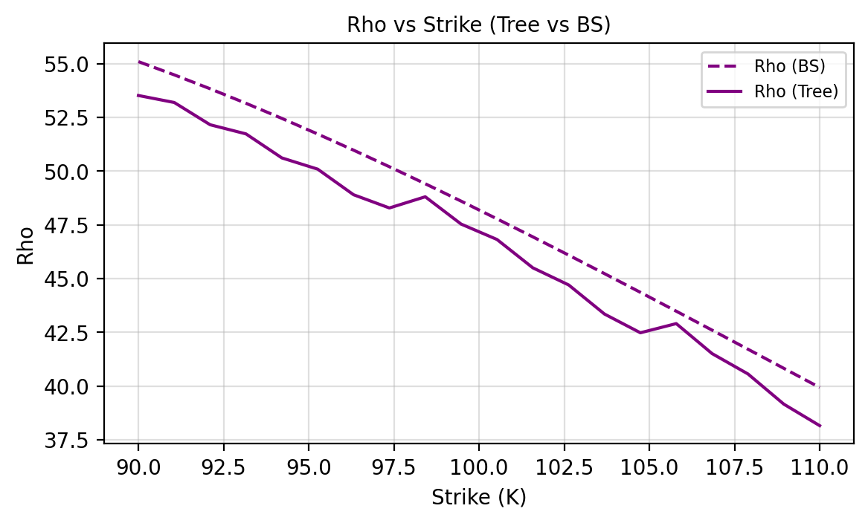
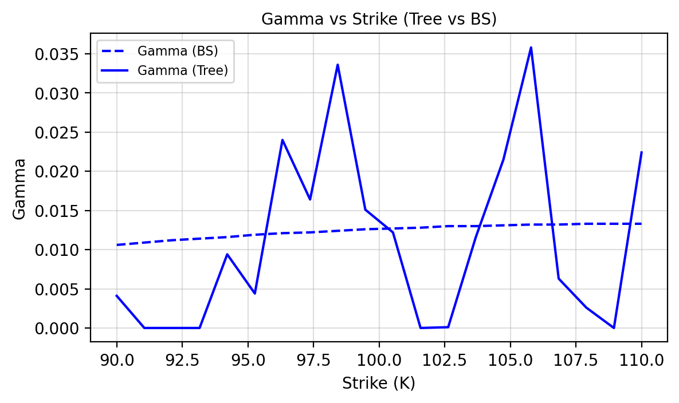
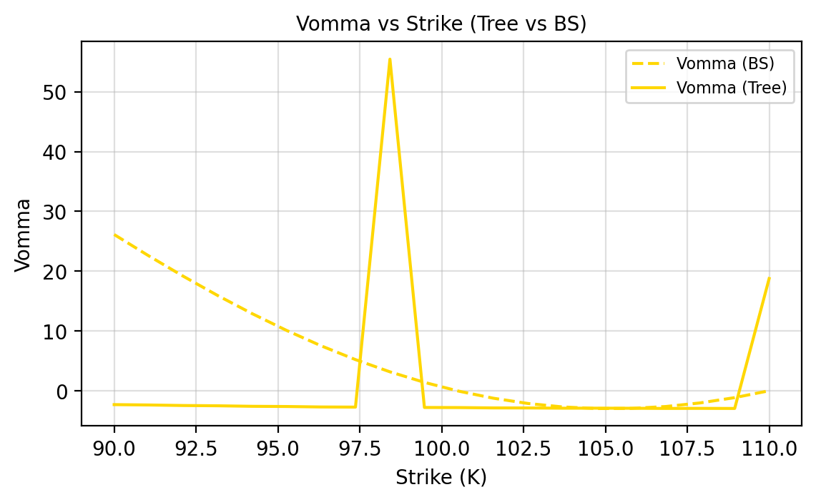
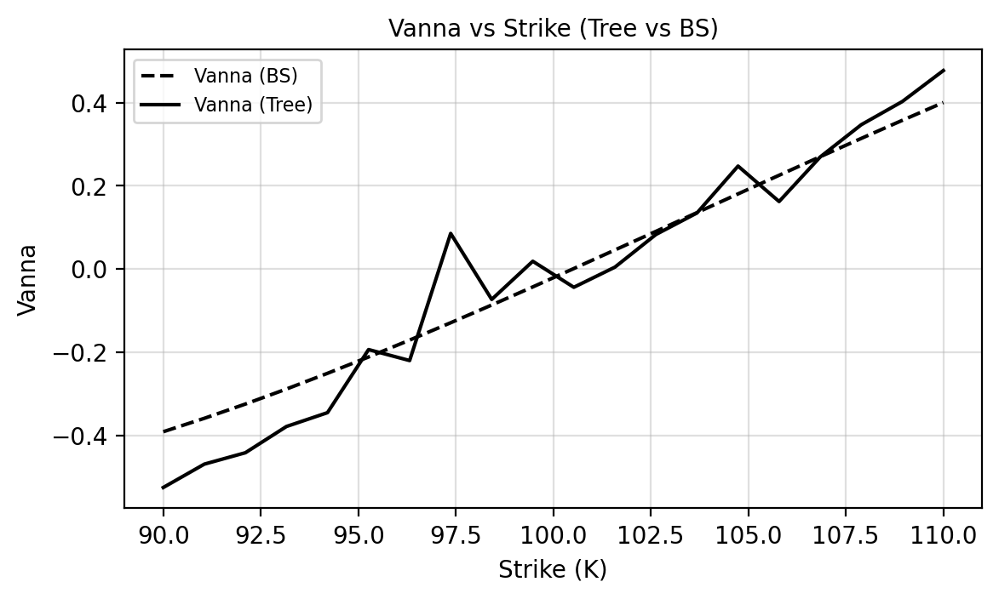
TEST GRECQUES - STRIKE

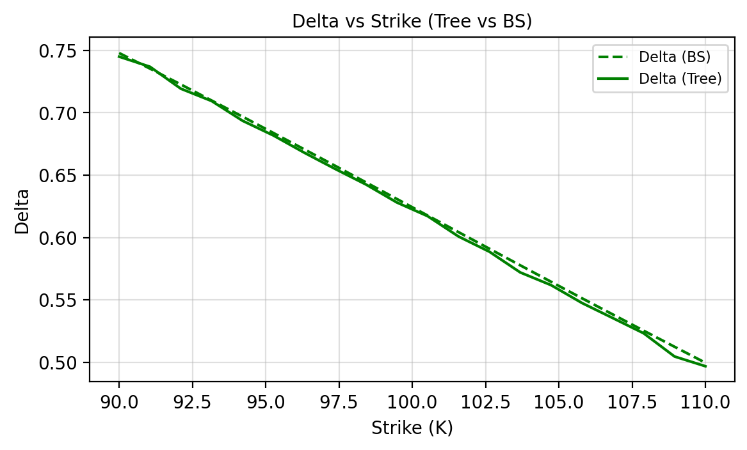
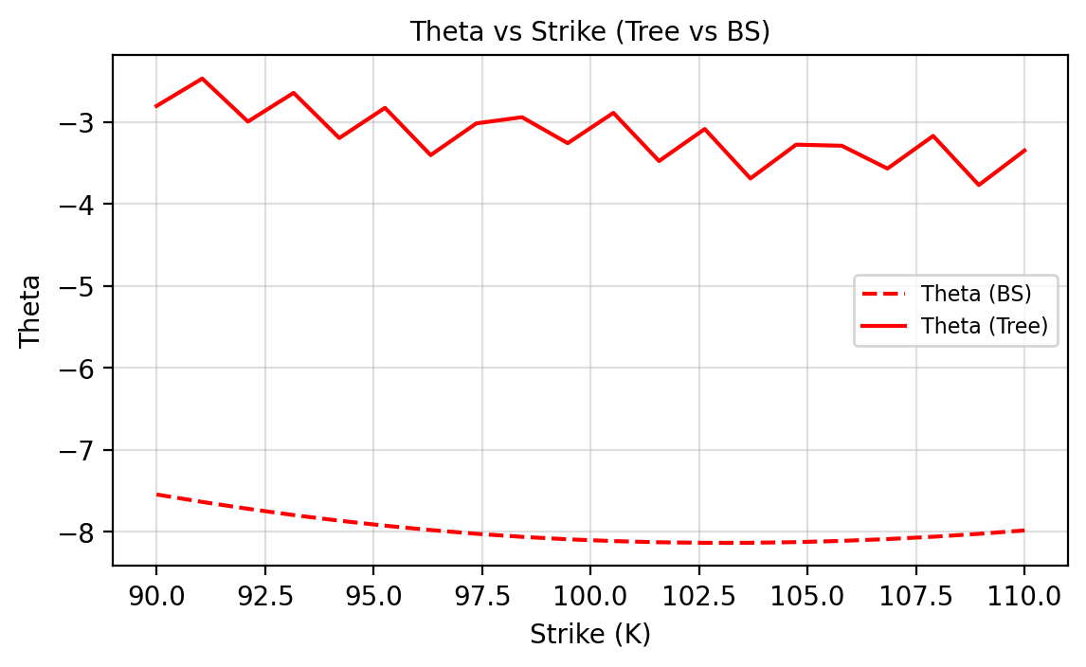
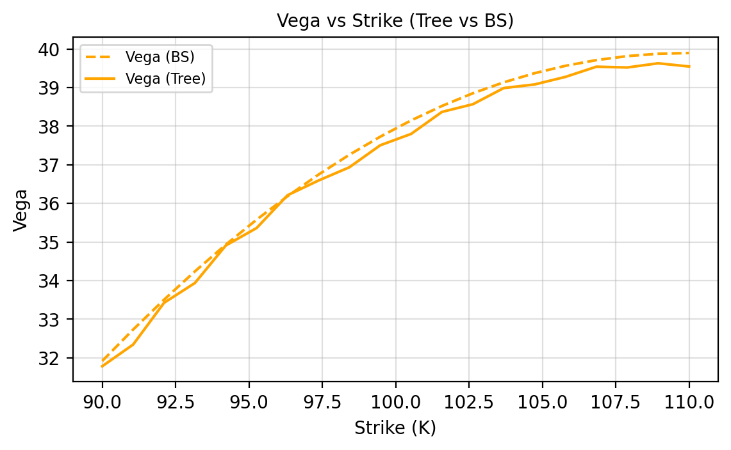
Strike | Delta Tree | Delta BS | Gamma Tree | Gamma BS | Vega Tree | Vega BS | Theta Tree | Theta BS | Rho Tree | Rho BS | Vanna Tree | Vanna BS | Vomma Tree | Vomma BS
90.0000 | 0.7450 | 0.7479 | 0.0041 | 0.0106 | 31.7828 | 31.9192 | -2.8027 | -7.5425 | 53.5163 | 55.0917 | -0.5255 | -0.3914 | -2.2767 | 26.1405
91.0526 | 0.7369 | 0.7354 | 0.0000 | 0.0109 | 32.3440 | 32.7317 | -2.4690 | -7.6335 | 53.1908 | 54.4757 | -0.4693 | -0.3591 | -2.3350 | 22.5897
92.1053 | 0.7193 | 0.7227 | 0.0000 | 0.0112 | 33.4245 | 33.5056 | -2.9932 | -7.7173 | 52.1564 | 53.8292 | -0.4419 | -0.3248 | -2.4254 | 19.1874
93.1579 | 0.7094 | 0.7098 | 0.0000 | 0.0114 | 33.9380 | 34.2393 | -2.6430 | -7.7936 | 51.7310 | 53.1539 | -0.3788 | -0.2887 | -2.4706 | 15.9601
94.2105 | 0.6936 | 0.6969 | 0.0094 | 0.0116 | 34.9099 | 34.9312 | -3.1943 | -7.8623 | 50.6139 | 52.4518 | -0.3455 | -0.2509 | -2.5570 | 12.9317
95.2632 | 0.6818 | 0.6838 | 0.0044 | 0.0119 | 35.3628 | 35.5801 | -2.8262 | -7.9233 | 50.0913 | 51.7247 | -0.1938 | -0.2116 | -2.5903 | 10.1240
96.3158 | 0.6680 | 0.6707 | 0.0240 | 0.0121 | 36.2117 | 36.1849 | -3.4024 | -7.9765 | 48.9018 | 50.9745 | -0.2202 | -0.1710 | -2.6685 | 7.5558
97.3684 | 0.6550 | 0.6575 | 0.0164 | 0.0122 | 36.5915 | 36.7446 | -3.0153 | -8.0218 | 48.2860 | 50.2031 | 0.0855 | -0.1293 | -2.6908 | 5.2436
98.4211 | 0.6425 | 0.6442 | 0.0336 | 0.0124 | 36.9344 | 37.2587 | -2.9402 | -8.0594 | 48.8066 | 49.4123 | -0.0732 | -0.0866 | 55.4364 | 3.2013
99.4737 | 0.6281 | 0.6309 | 0.0151 | 0.0126 | 37.5045 | 37.7267 | -3.2569 | -8.0892 | 47.5364 | 48.6041 | 0.0186 | -0.0431 | -2.7534 | 1.4400
100.5263 | 0.6171 | 0.6176 | 0.0122 | 0.0127 | 37.7988 | 38.1483 | -2.8872 | -8.1112 | 46.8212 | 47.7801 | -0.0440 | 0.0011 | -2.7687 | -0.0316
101.5789 | 0.6008 | 0.6043 | 0.0000 | 0.0128 | 38.3692 | 38.5234 | -3.4747 | -8.1256 | 45.5026 | 46.9422 | 0.0044 | 0.0457 | -2.8261 | -1.2073
102.6316 | 0.5886 | 0.5910 | 0.0001 | 0.0130 | 38.5676 | 38.8521 | -3.0841 | -8.1324 | 44.7062 | 46.0922 | 0.0830 | 0.0905 | -2.8317 | -2.0834
103.6842 | 0.5720 | 0.5777 | 0.0116 | 0.0130 | 38.9867 | 39.1347 | -3.6874 | -8.1318 | 43.3519 | 45.2317 | 0.1348 | 0.1356 | -2.8732 | -2.6583
104.7368 | 0.5618 | 0.5645 | 0.0215 | 0.0131 | 39.0803 | 39.3716 | -3.2750 | -8.1239 | 42.4824 | 44.3624 | 0.2475 | 0.1806 | -2.8692 | -2.9327
105.7895 | 0.5475 | 0.5513 | 0.0358 | 0.0132 | 39.2764 | 39.5633 | -3.2884 | -8.1088 | 42.9087 | 43.4860 | 0.1623 | 0.2254 | -2.8842 | -2.9094
106.8421 | 0.5354 | 0.5383 | 0.0063 | 0.0132 | 39.5399 | 39.7106 | -3.5668 | -8.0868 | 41.5137 | 42.6039 | 0.2693 | 0.2700 | -2.9137 | -2.5932
107.8947 | 0.5232 | 0.5253 | 0.0026 | 0.0133 | 39.5198 | 39.8142 | -3.1688 | -8.0580 | 40.5675 | 41.7177 | 0.3469 | 0.3140 | -2.9031 | -1.9903
108.9474 | 0.5046 | 0.5124 | 0.0000 | 0.0133 | 39.6282 | 39.8750 | -3.7675 | -8.0227 | 39.1636 | 40.8288 | 0.4027 | 0.3575 | -2.9167 | -1.1089
110.0000 | 0.4968 | 0.4996 | 0.0224 | 0.0133 | 39.5454 | 39.8942 | -3.3466 | -7.9811 | 38.1634 | 39.9387 | 0.4772 | 0.4003 | 18.7860 | 0.0414

Greeks Rate
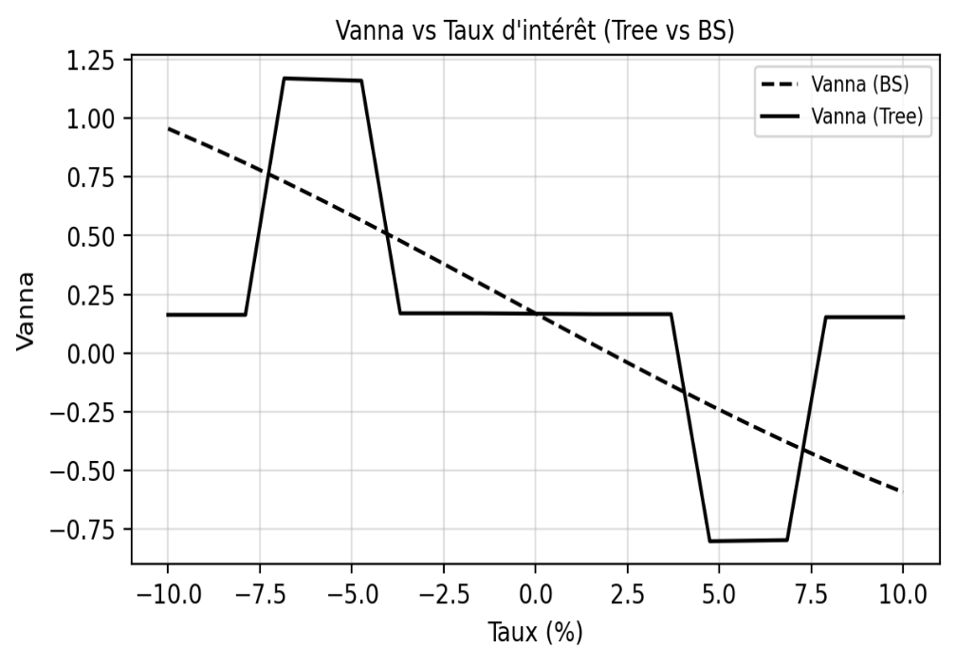
TEST GRECQUES - TAUX

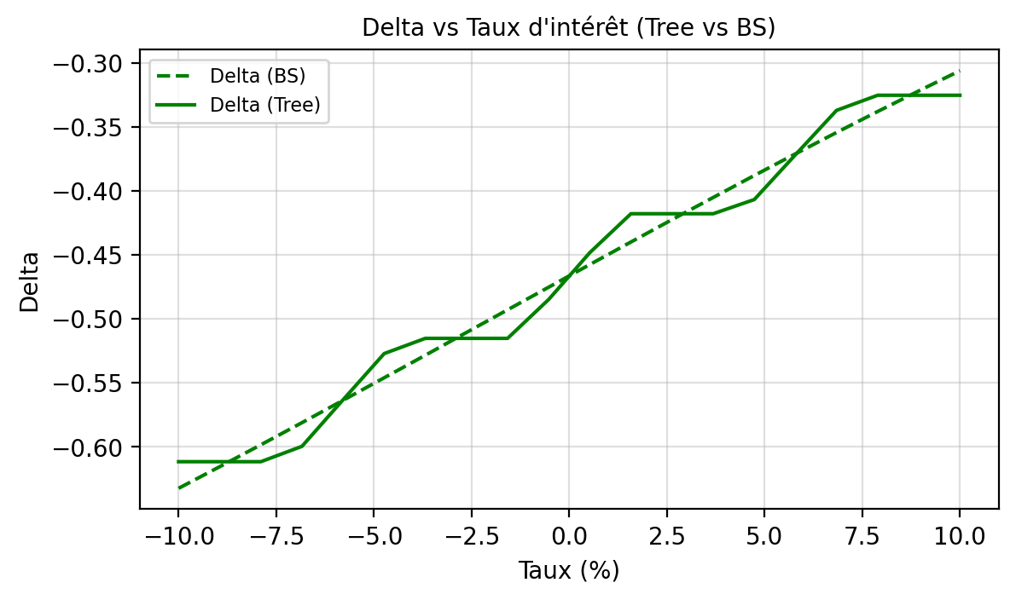
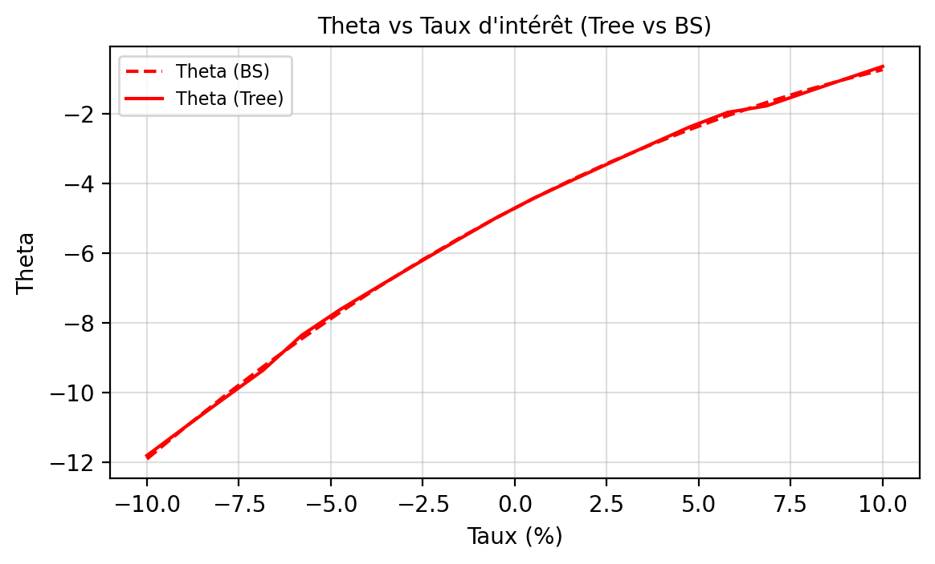
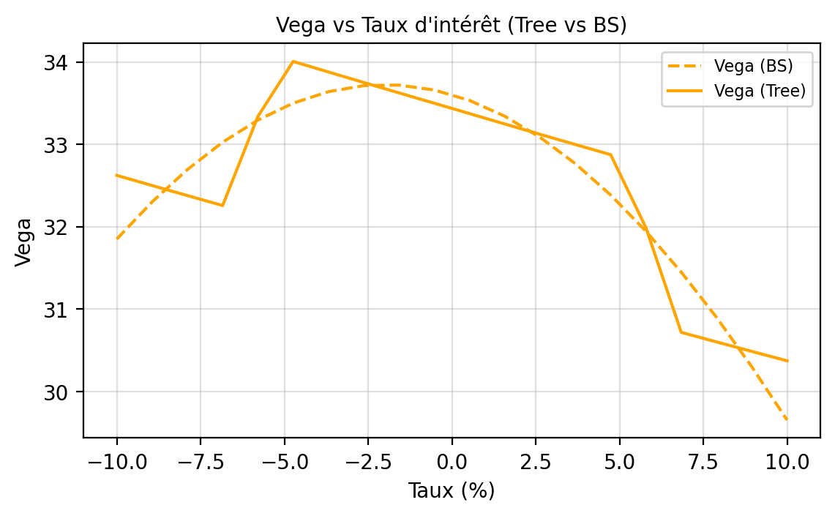
Interest Rate | Delta Tree | Delta BS | Gamma Tree | Gamma BS | Vega Tree | Vega BS | Theta Tree | Theta BS | Rho Tree | Rho BS | Vanna Tree | Vanna BS | Vomma Tree | Vomma BS
-0.1000 | -0.6116 | -0.6324 | 0.0000 | 0.0223 | 32.6226 | 31.8499 | -11.8128 | -11.9111 | -51.7889 | -53.2645 | 0.1624 | 0.9555 | -1.1943 | 27.3111
-0.0895 | -0.6116 | -0.6155 | 0.0000 | 0.0226 | 32.4998 | 32.3007 | -10.9841 | -10.9891 | -51.4008 | -51.6634 | 0.1624 | 0.8840 | -1.1707 | 21.9433
-0.0789 | -0.6116 | -0.5984 | 0.0000 | 0.0229 | 32.3780 | 32.6931 | -10.1673 | -10.1057 | -51.0156 | -50.0585 | 0.1624 | 0.8087 | -1.1474 | 17.0327
-0.0684 | -0.5996 | -0.5811 | 0.0240 | 0.0231 | 32.2570 | 33.0248 | -9.3623 | -9.2609 | -50.6333 | -48.4520 | 1.1695 | 0.7300 | -1.1241 | 12.6296
-0.0579 | -0.5632 | -0.5636 | 0.0961 | 0.0233 | 33.3386 | 33.2939 | -8.3555 | -8.4547 | -44.7780 | -46.8463 | 1.1644 | 0.6484 | 1590.5647 | 8.7783
-0.0474 | -0.5271 | -0.5460 | 0.0238 | 0.0234 | 34.0053 | 33.4988 | -7.6116 | -7.6870 | -43.0353 | -45.2437 | 1.1594 | 0.5642 | -1.2325 | 5.5169
-0.0368 | -0.5152 | -0.5284 | 0.0000 | 0.0235 | 33.8771 | 33.6384 | -6.9430 | -6.9578 | -42.7128 | -43.6467 | 0.1689 | 0.4780 | -1.2213 | 2.8765
-0.0263 | -0.5152 | -0.5106 | 0.0000 | 0.0236 | 33.7498 | 33.7117 | -6.2842 | -6.2666 | -42.3928 | -42.0577 | 0.1689 | 0.3903 | -1.2101 | 0.8808
-0.0158 | -0.5152 | -0.4929 | 0.0000 | 0.0236 | 33.6235 | 33.7184 | -5.6351 | -5.6131 | -42.0751 | -40.4790 | 0.1689 | 0.3017 | -1.1990 | -0.4539
-0.0053 | -0.4848 | -0.4752 | 0.0607 | 0.0236 | 33.4981 | 33.6583 | -4.9954 | -4.9968 | -41.7598 | -38.9132 | 0.1678 | 0.2126 | -1.1879 | -1.1193
0.0053 | -0.4482 | -0.4575 | 0.0608 | 0.0235 | 33.3723 | 33.5320 | -4.4160 | -4.4174 | -34.5146 | -37.3627 | 0.1665 | 0.1235 | -1.1835 | -1.1151
0.0158 | -0.4178 | -0.4399 | 0.0000 | 0.0233 | 33.2462 | 33.3401 | -3.8956 | -3.8740 | -34.2560 | -35.8297 | 0.1654 | 0.0351 | -1.1855 | -0.4488
0.0263 | -0.4178 | -0.4224 | 0.0000 | 0.0231 | 33.1211 | 33.0837 | -3.3830 | -3.3660 | -33.9993 | -34.3166 | 0.1654 | -0.0522 | -1.1875 | 0.8644
0.0368 | -0.4178 | -0.4051 | 0.0000 | 0.0229 | 32.9969 | 32.7643 | -2.8779 | -2.8927 | -33.7445 | -32.8257 | 0.1654 | -0.1380 | -1.1895 | 2.8017
0.0474 | -0.4067 | -0.3879 | 0.0223 | 0.0227 | 32.8736 | 32.3839 | -2.3803 | -2.4531 | -33.4916 | -31.3590 | -0.8017 | -0.2216 | -1.1915 | 5.3333
0.0579 | -0.3717 | -0.3710 | 0.0922 | 0.0224 | 31.9875 | 31.9446 | -1.9531 | -2.0464 | -31.8805 | -29.9187 | -0.7993 | -0.3026 | 1526.1050 | 8.4226
0.0684 | -0.3370 | -0.3543 | 0.0236 | 0.0220 | 30.7178 | 31.4490 | -1.7684 | -1.6715 | -26.4266 | -28.5067 | -0.7970 | -0.3807 | -1.0705 | 12.0270
0.0789 | -0.3252 | -0.3379 | 0.0000 | 0.0216 | 30.6019 | 30.8998 | -1.3848 | -1.3274 | -26.2285 | -27.1249 | 0.1525 | -0.4554 | -1.0844 | 16.0985
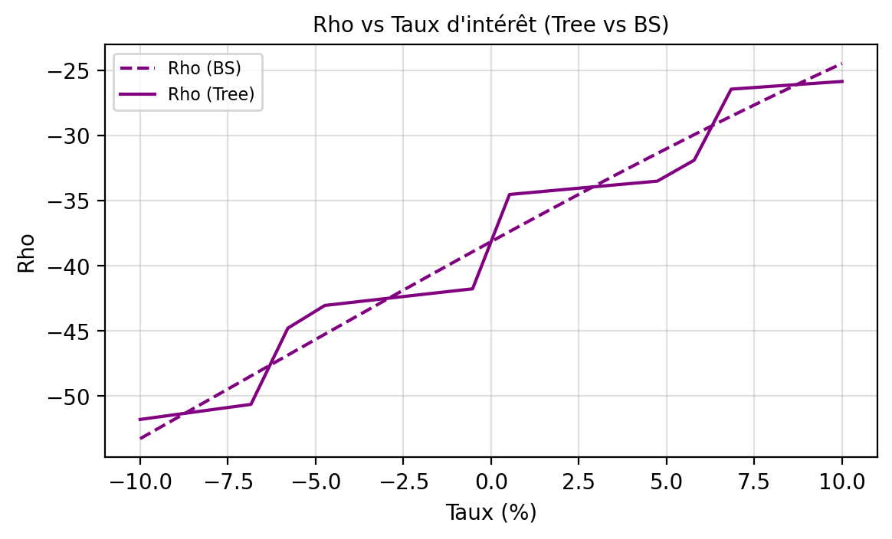
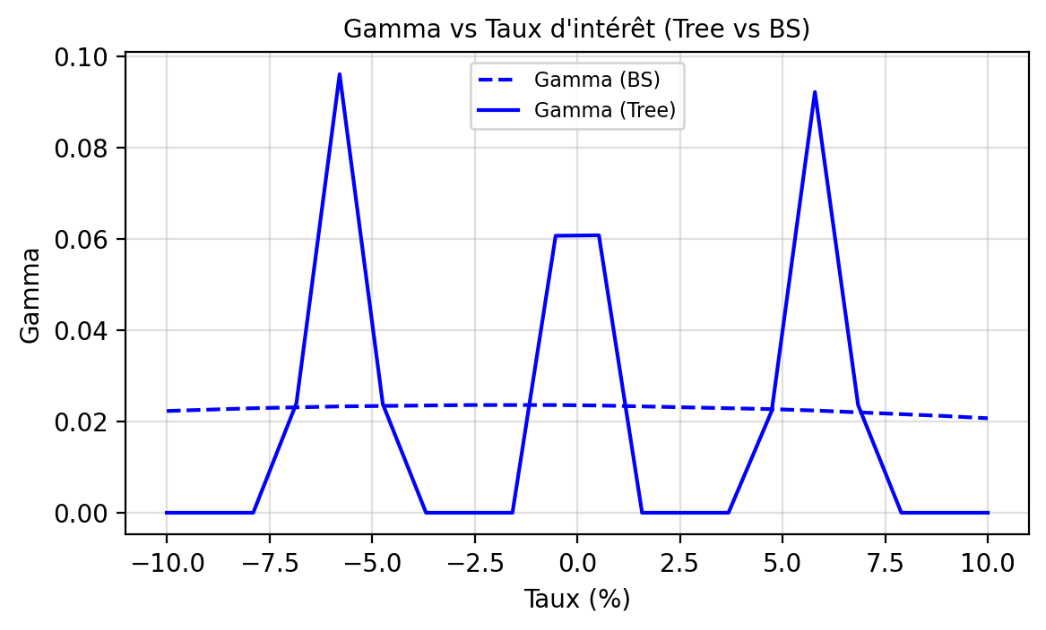
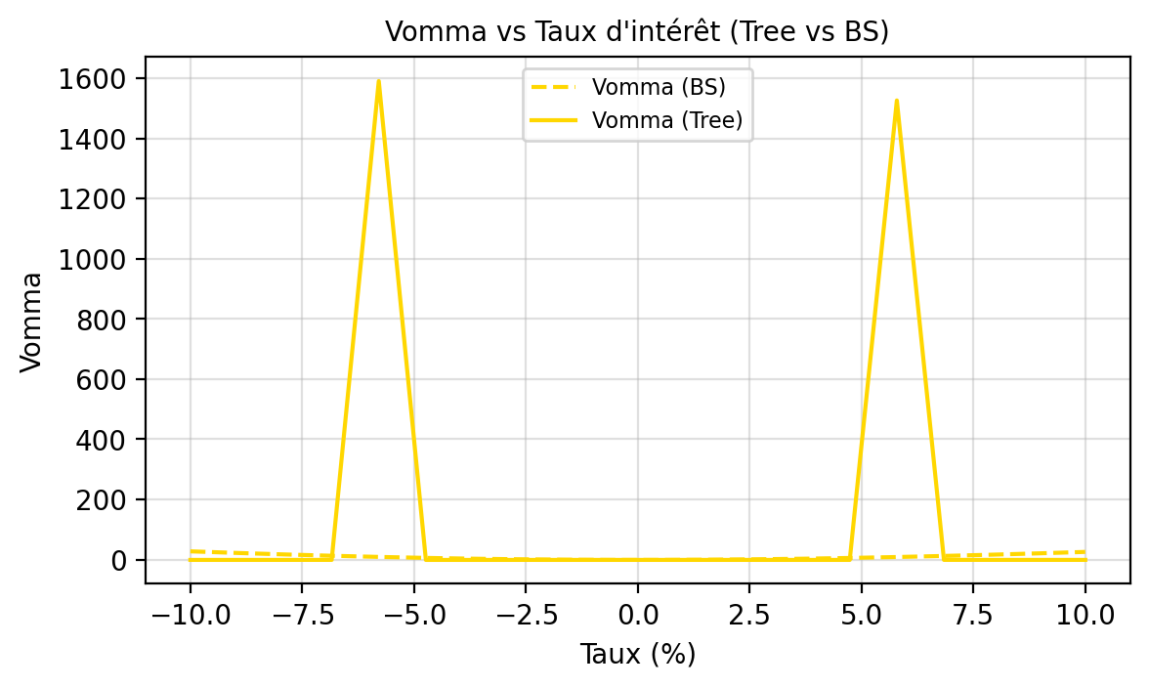
0.0895 | -0.3252 | -0.3218 | 0.0000 | 0.0212 | 30.4869 | 30.3001 | -1.0069 | -1.0130 | -26.0320 | -25.7750 | 0.1525 | -0.5263 | -1.0982 | 20.5843
0.1000 | -0.3252 | -0.3060 | 0.0000 | 0.0207 | 30.3728 | 29.6534 | -0.6348 | -0.7270 | -25.8369 | -24.4585 | 0.1525 | -0.5931 | -1.1120 | 25.4276

Greeks Vol
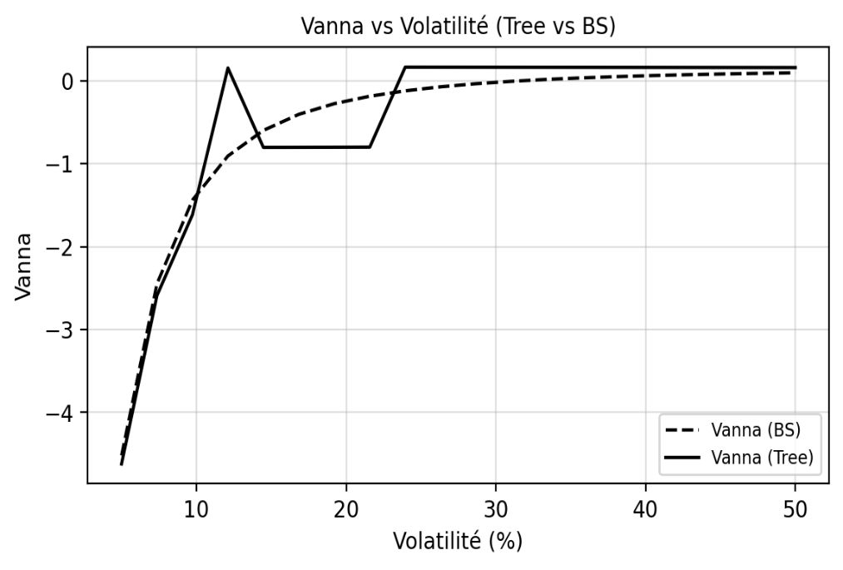
TEST GRECQUES - VOLATILITE

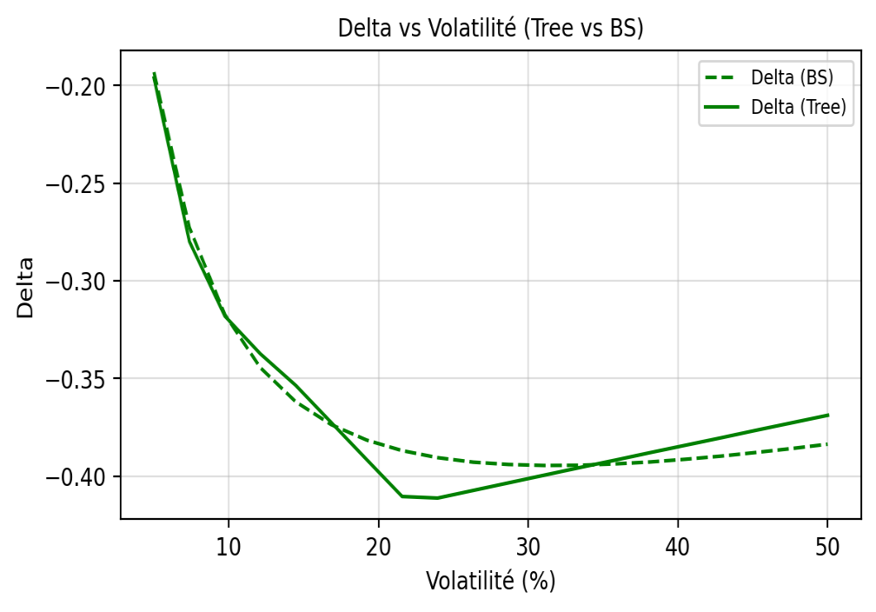
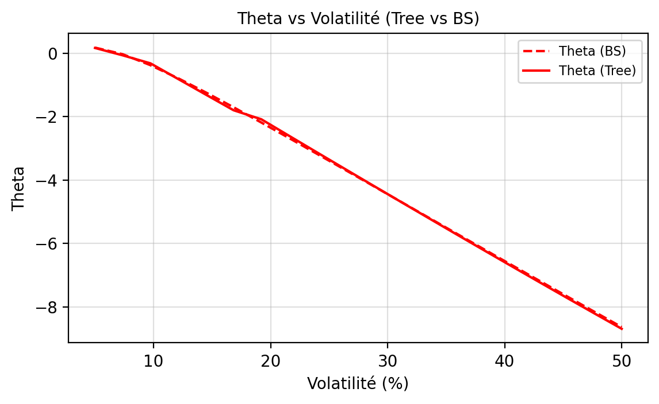
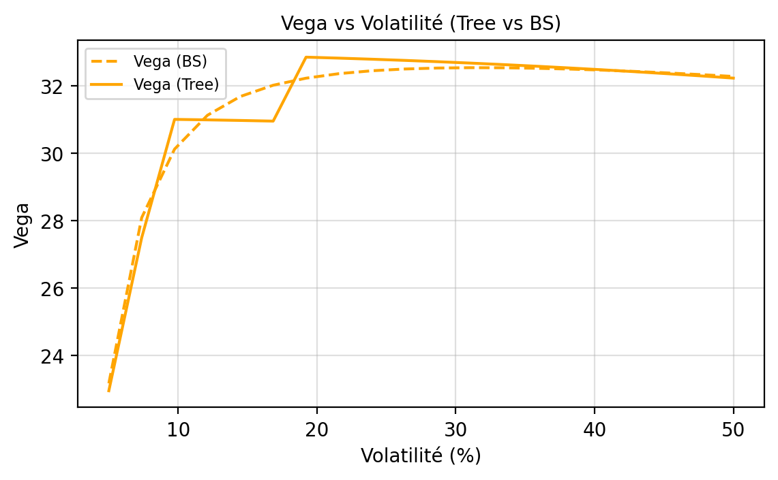
Volatility | Delta Tree | Delta BS | Gamma Tree | Gamma BS | Vega Tree | Vega BS | Theta Tree | Theta BS | Rho Tree | Rho BS | Vanna Tree | Vanna BS | Vomma Tree | Vomma BS
0.0500 | -0.1961 | -0.1931 | 0.0647 | 0.0648 | 22.9485 | 23.1692 | 0.1665 | 0.1780 | -13.8539 | -14.1288 | -4.6206 | -4.5180 | -0.2031 | 330.9175
0.0737 | -0.2799 | -0.2727 | 0.0409 | 0.0533 | 27.4921 | 28.0878 | -0.0664 | -0.0310 | -19.3089 | -20.2538 | -2.5888 | -2.4462 | -0.3544 | 125.0553
0.0974 | -0.3181 | -0.3173 | 0.0458 | 0.0433 | 31.0049 | 30.1225 | -0.3186 | -0.3773 | -25.6351 | -23.9383 | -1.6151 | -1.4380 | -0.5549 | 57.7705
0.1211 | -0.3374 | -0.3445 | 0.0000 | 0.0360 | 30.9904 | 31.1269 | -0.8129 | -0.7894 | -25.8972 | -26.3978 | 0.1548 | -0.9064 | -0.6685 | 30.6744
0.1447 | -0.3536 | -0.3620 | 0.0397 | 0.0306 | 30.9732 | 31.6845 | -1.3063 | -1.2370 | -26.1601 | -28.1810 | -0.8032 | -0.5978 | -0.7820 | 17.8488
0.1684 | -0.3726 | -0.3737 | 0.0850 | 0.0266 | 30.9534 | 32.0185 | -1.7988 | -1.7052 | -26.4239 | -29.5565 | -0.8025 | -0.4043 | -0.8952 | 11.0096
0.1921 | -0.3916 | -0.3816 | 0.0551 | 0.0235 | 32.8521 | 32.2280 | -2.0833 | -2.1861 | -33.3368 | -30.6686 | -0.8015 | -0.2755 | -1.1465 | 7.0149
0.2158 | -0.4105 | -0.3870 | 0.0093 | 0.0210 | 32.8233 | 32.3623 | -2.6041 | -2.6752 | -33.6126 | -31.6012 | -0.8002 | -0.1857 | -1.2829 | 4.5060
0.2395 | -0.4113 | -0.3906 | 0.0000 | 0.0190 | 32.7913 | 32.4480 | -3.1234 | -3.1696 | -33.8886 | -32.4062 | 0.1648 | -0.1207 | -1.4190 | 2.8327
0.2632 | -0.4074 | -0.3929 | 0.0000 | 0.0173 | 32.7561 | 32.5004 | -3.6410 | -3.6672 | -34.1646 | -33.1171 | 0.1645 | -0.0722 | -1.5546 | 1.6580
0.2868 | -0.4035 | -0.3941 | 0.0000 | 0.0159 | 32.7177 | 32.5290 | -4.1568 | -4.1668 | -34.4406 | -33.7567 | 0.1641 | -0.0350 | -1.6898 | 0.7954
0.3105 | -0.3996 | -0.3946 | 0.0000 | 0.0147 | 32.6761 | 32.5397 | -4.6707 | -4.6673 | -34.7167 | -34.3411 | 0.1637 | -0.0060 | -1.8245 | 0.1363
0.3342 | -0.3957 | -0.3945 | 0.0000 | 0.0136 | 32.6313 | 32.5365 | -5.1824 | -5.1680 | -34.9927 | -34.8818 | 0.1632 | 0.0170 | -1.9586 | -0.3855
0.3579 | -0.3919 | -0.3938 | 0.0000 | 0.0127 | 32.5833 | 32.5222 | -5.6919 | -5.6682 | -35.2687 | -35.3872 | 0.1628 | 0.0357 | -2.0921 | -0.8120
0.3816 | -0.3880 | -0.3928 | 0.0000 | 0.0119 | 32.5322 | 32.4986 | -6.1989 | -6.1675 | -35.5445 | -35.8638 | 0.1623 | 0.0509 | -2.2250 | -1.1704
0.4053 | -0.3842 | -0.3914 | 0.0000 | 0.0112 | 32.4779 | 32.4671 | -6.7033 | -6.6655 | -35.8203 | -36.3164 | 0.1619 | 0.0635 | -2.3572 | -1.4791
0.4289 | -0.3804 | -0.3898 | 0.0000 | 0.0106 | 32.4205 | 32.4288 | -7.2050 | -7.1618 | -36.0960 | -36.7490 | 0.1614 | 0.0740 | -2.4888 | -1.7510
0.4526 | -0.3765 | -0.3879 | 0.0000 | 0.0100 | 32.3601 | 32.3844 | -7.7039 | -7.6561 | -36.3714 | -37.1644 | 0.1609 | 0.0829 | -2.6196 | -1.9947
0.4763 | -0.3727 | -0.3859 | 0.0000 | 0.0095 | 32.2965 | 32.3345 | -8.1997 | -8.1481 | -36.6467 | -37.5653 | 0.1604 | 0.0904 | -2.7496 | -2.2169
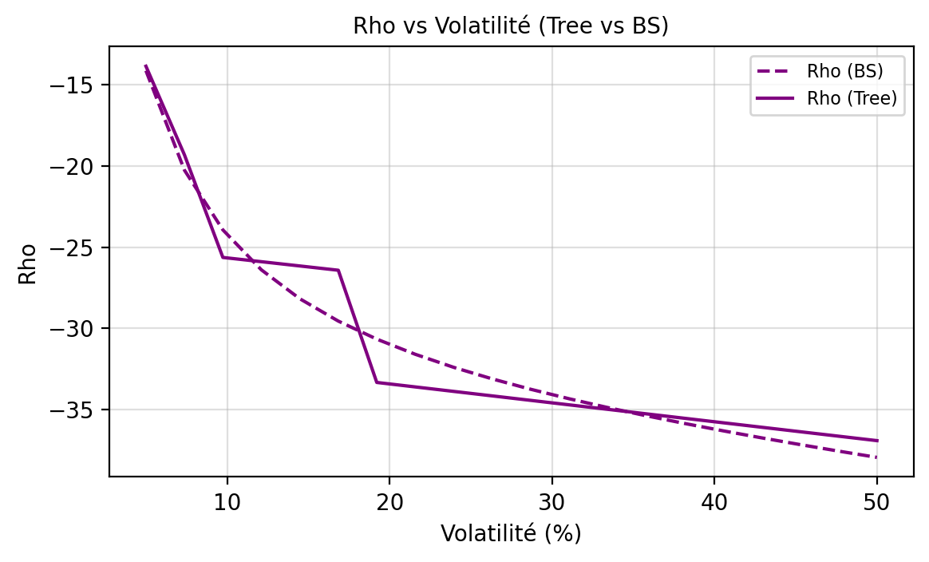
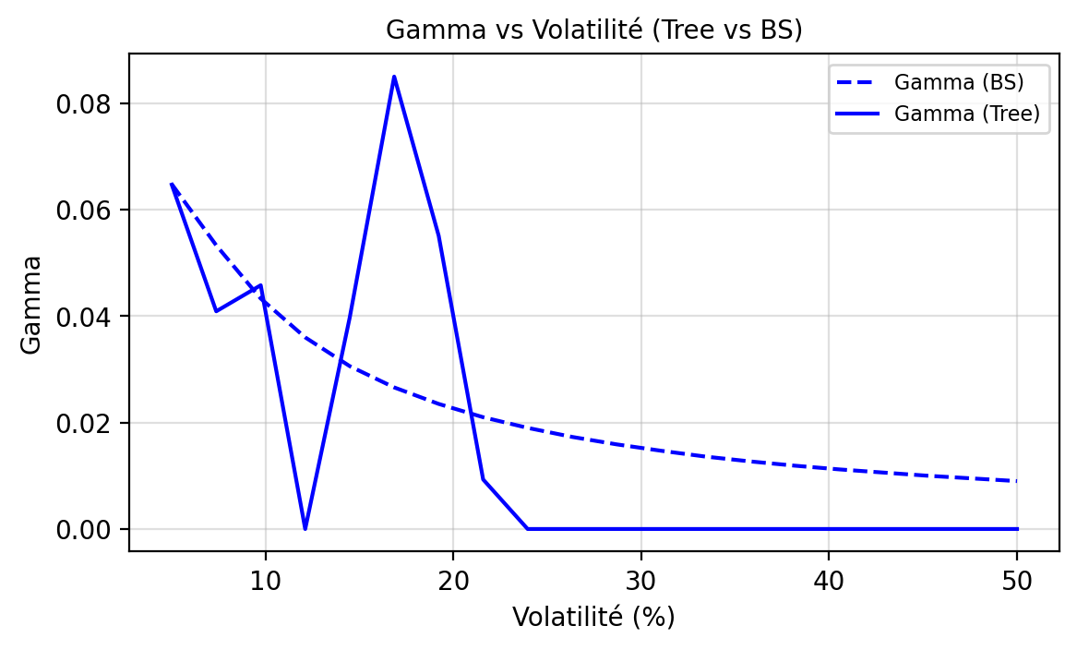
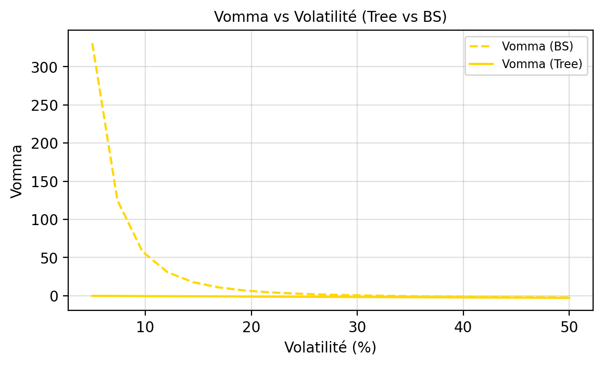
0.5000 | -0.3689 | -0.3837 | 0.0000 | 0.0090 | 32.2298 | 32.2795 | -8.6924 | -8.6375 | -36.9218 | -37.9535 | 0.1598 | 0.0968 | -2.8788 | -2.4220

